Folha18
Bragança em números
Síntese Estatística


 |  |  | Indíce

 |  | 1 | Ambiente
 |  | 2 | Demografia
 |  | 3 | Economia
 |  | 4 | Educação
 |  | 5 | Habitação e Construção
 |  | 6 | Mercado de Trabalho
 |  | 7 | Saúde e Protecção Social
 |  | 8 | Território
 |  | 9 | Transportes e Comunicações
 |  | 10 | Turismo, Cultura e Desporto
 |  | 11 | Informação Gráfica

GABINETE APOIO E RELAÇÕES EXTERNAS
 | 2014-12-01

Folha19

Bragança em números
Síntese Estatística
Ambiente

Indíce

INDICADORES | VALORES | ANO | FONTE
População servida por estações de tratamento de águas residuais (%) | 92.60 | 2014 | Município de Bragança
Águas residuais tratadas (m³) | 1.595.312 | 2014-09-30 | Município de Bragança
Indice de qualidade da água (%) | 99.60 | 2014-09-30 | Município de Bragança
Consumidores de água (n.º) | 25.495 | 2014-09-30 | Município de Bragança
Consumo de água abastecida pela rede pública (m³) | 1.957.843 | 2014-09-30 | Município de Bragança
Consumidores de água - Domésticos Urbanos (n.º) | 13.642 | 2014-09-30 | Município de Bragança
Consumidores de água - Comerciais Urbanos (n.º) | 1.345 | 2014-09-30 | Município de Bragança
Consumidores de água - Domésticos Rurais (n.º) | 9.570 | 2014-09-30 | Município de Bragança
Espaços verdes (m2) | 680,000 | 2014 | Município de Bragança
Capitação de espaços verdes (m2/hab.) | 19.18 | 2011 | Município de Bragança
Consumo doméstico de energia elétrica por habitante (kWh) | 1,439 | 2011 | INE, Anuário Estatístico da Região Norte (2012)
Consumo de energia elétrica por consumidor (kWh) | 18,892.20 | 2011 | INE, Anuário Estatístico da Região Norte (2012)
Consumo de gás natural por 1000 habitantes (103Nm3) | 142.24 | 2011 | INE, Anuário Estatístico da Região Norte (2012)
Recolha selectiva de resíduos sólidos (toneladas) | 566.50 | 2014-09-30 | Município de Bragança
Recolha indiferenciadada resíduos sólidos (toneladas) | 14,691.00 | 2014-09-30 | Município de Bragança
Produção das centrais hidroeléctricas (€) | 824,271.77 | 2014-09-30 | Município de Bragança
Consumo de energia eléctrica em iluminação pública (€) | 1,151,141.02 | 2014-09-30 | Município de Bragança

GABINETE APOIO E RELAÇÕES EXTERNAS

 |  |  |  | 699.04

Folha20

Bragança em números
Síntese Estatística
Demografia

Indíce

INDICADORES | VALORES | ANO | FONTE
População residente total (Nº) | 35,341 | 2011 | INE, Censos 2011
Densidade populacional (hab/km2) | 30.11 | 2011 | INE, Censos 2011
Taxa de crescimento inter-censitária (%) | 1.70 | 2001-2011 | INE, Censos 2011
População [0-14] (%) | 12.39 | 2011 | INE, Censos 2011
População [15-24] (%) | 10.12 | 2011 | INE, Censos 2011
População [25-64] (%) | 54.28 | 2011 | INE, Censos 2011
População [65 +[ (%) | 23.61 | 2011 | INE, Censos 2011
População [0-14] inter-censitária (%) | -9.57 | 2001-2011 | INE, Censos 2011
População [15-24] inter-censitária (%) | -28.97 | 2001-2011 | INE, Censos 2011
População [25-64] inter-censitária (%) | 6.04 | 2001-2011 | INE, Censos 2011
População [65 +[ inter-censitária (%) | 20.93 | 2001-2011 | INE, Censos 2011
Índice de envelhecimento (Nº) | 190.30 | 2013 | INE, Anuário Estatístico da Região Norte (2013)
Índice de dependência de idosos (Nº) | 34.60 | 2012 | INE, Anuário Estatístico da Região Norte (2012)
Taxa bruta de natalidade (‰) | 6.60 | 2013 | INE, Anuário Estatístico da Região Norte (2013)
Taxa bruta de mortalidade (‰) | 12.50 | 2013 | INE, Anuário Estatístico da Região Norte (2013)
Taxa de fecundidade geral (‰) | 30.20 | 2013 | INE, Anuário Estatístico da Região Norte (2013)
Pop. estrangeira que solicitou estatuto legal resid. (Nº) | 137 | 2013 | INE, Anuário Estatístico da Região Norte (2013)
População estrangeira com estatuto legal de residente | 790 | 2013 | INE, Anuário Estatístico da Região Norte (2013)
Famílias clássicas | 13,835 | 2011 | INE, Censos 2011

GABINETE APOIO E RELAÇÕES EXTERNAS

Folha21

Bragança em números
Síntese Estatística
Economia

Indíce

INDICADORES | VALORES | ANO | FONTE
Indicador per capita de Poder de Compra (Base 100 - Portugal) | 96.47 | 2011 | INE, Estudo Sobre o Poder de Compra Concelhio
Evolução do IPC per capita 1997-2011(p.p.) | 13.97 | 1997-2011 | INE, Estudo Sobre o Poder de Compra Concelhio
IRS liquidado: colecta líquida média por declaração de IRS (€) | 2,163.11 | 2013 | Autoridade Tributária e Aduaneira
IRS liquidado: colecta líquida per capita (€) | 1,025.03 | 2013 | Autoridade Tributária e Aduaneira
Evolução da colecta líquida 2012-2013 (p.p.) | 0.45 | 2012-2013 | Cálculos próprios
Empresas não financeiras com Sede no Concelho (Nº) | 3.434 | 2012 | PorData
Empresas sedeadas Concelho face à NUT Alto Trás-os-Montes (%) | 18.98 | 2011 | Cálculos próprios
Empresas sedeadas no Concelho face ao Distrito Bragança (%) | 27.33 | 2011 | Cálculos próprios
Empresas Indústria Transformadora com Sede Concelho (N.º) | 144 | 2012 | INE, Anuário Estatístico da Região Norte (2013)
Sociedades com Sede no Concelho (N.º) | 1,081 | 2012 | INE, Anuário Estatístico da Região Norte (2013)
Sociedades da Indústria Transformadora com Sede no Concelho (N.º) | 68 | 2012 | INE, Anuário Estatístico da Região Norte (2013)
Volume de Negócios das empresas (milhões €) | 724.35 | 2012 | INE, Anuário Estatístico da Região Norte (2013)
Volume de Negócios das empresas da indústria transformadora (milhões €) | 299.53 | 2012 | INE, Anuário Estatístico da Região Norte (2013)
Volume de negócios médio empresas (milhares €) | 210.93 | 2012 | http://www.portalmunicipal.pt
Proporção de empresa individuais (%) | 68.52 | 2012 | INE, Anuário Estatístico da Região Norte (2013)
Proporção de empresas com menos de 10 pessoas ao serviço (%) | 97.50 | 2012 | INE, Anuário Estatístico da Região Norte (2013)
Levantamentos nacionais em multibanco (milhões €) | 84.08 | 2013 | INE, Anuário Estatístico da Região Norte (2013)
Levantamentos internacionais em multibanco (milhões €) | 6.34 | 2013 | INE, Anuário Estatístico da Região Norte (2013)
Compras através de terminais de pagamento automático (milhões de €) | 74.77 | 2013 | INE, Anuário Estatístico da Região Norte (2013)
Pagamentos em multibanco (milhões €) | 19.61 | 2013 | INE, Anuário Estatístico da Região Norte (2013)
Depósitos de clientes nos bancos, caixas económicas e caixas de crédito agrícola mútuo (milhões €) | 726.52 | 2012 | PorData
Taxa de depósitos de emigrantes (%) | 7.07 | 2012 | PorData
Exportações de mercadorias (milhões €) | 271.87 | 2013 | INE, Anuário Estatístico da Região Norte (2013)
Exportações de mercadorias do Concelho de Bragança face à NUT Alto Trás-os-Montes e Douro (%) | 74.53 | 2013 | INE, Anuário Estatístico da Região Norte (2013)
Exportações de mercadorias do Concelho de Bragança face ao Distrito de Bragança (%) | 86.85 | 2013 | INE, Anuário Estatístico da Região Norte (2013)
Saldo da balança comercial do Concelho Bragança (milhões €) | 60.10 | 2013 | INE, Anuário Estatístico da Região Norte (2013)

GABINETE APOIO E RELAÇÕES EXTERNAS

Folha22
Bragança em números
Síntese Estatística
Educação


Indíce

INDICADORES | VALORES | ANO | FONTE
Crianças em Educação Pré-Escolar a frequentar a Rede Pública (Nº) | 350 | 2014/15 | Município de Bragança
Total de crianças em Educação Pré-Escolar (Nº) | 822 | 2014/15 | Município de Bragança
Alunos no 1.º CEB a frequentar a Rede Pública (Nº) | 883 | 2014/15 | Município de Bragança
Total de alunos no 1.º CEB (Nº) | 1,128 | 2014/15 | Município de Bragança
Total de alunos no 2.º e 3.º CEB e equiparados, e Secundário (Nº) | 4,022 | 2012 | INE
Total de alunos no Ensino Superior (Nº) | 5,680 | 2014/15 | IPB
Total de diplomados no Ensino Superior | 1,129 | 2012 | Pordata
Taxa de analfabetismo (%) | 7.87 | 2011 | INE, Censos 2011
População residente com a escolaridade mínima obrigatória de 12 anos (%) | 55.27 | 2011 | INE, Censos 2011
População residente com licenciatura completa (%) | 18.00 | 2011 | INE, Censos 2011
Total de docentes a lecionar no privado, excluindo o Ensino Superior (N.º) | 40 | 2012 | Pordata
Total de docentes a lecionar no público, excluindo o Ensino Superior (N.º) | 640 | 2012 | Pordata
Total de docentes a lecionar no Ensino Superior (N.º) | 420 | 2013 | Pordata
Apoio municipal para compra de livros e material escolar a famílias carenciadas (€) | 18,037 | 2014/15 | Município de Bragança
Alunos apoiados na compra de livros e material escolar a famílias carenciadas (Nº) | 870 | 2014/15 | Município de Bragança
Despesa municipal com suplementos alimentares 1.º CEB (€) | 44,723 | 2014/15 | Município de Bragança
Despesa municipal com o Programa da Generalização das Refeições Escolares pré-escolar (€) | 55,110 | 2014/15 | Município de Bragança
Despesa municipal com o Programa da Generalização das Refeições Escolares 1.º CEB (€) | 129,947 | 2014/15 | Município de Bragança
Alunos 1.º CEB beneficiários de suplementos alimentares, pelo Município de Bragança (N.º) | 270 | 2014/15 | Município de Bragança
Alunos beneficiários do Programa da Generalização das Refeições Escolares (1.º CEB), pelo Município de Bragança | 812 | 2014/15 | Município de Bragança
Alunos do pré-escolar e 1.º CEB apoiados pelo Município de Bragança (N.º) | 1,117 | 2014/15 | Município de Bragança
Despesa total de apoios de ação escolar + transportes escolares (€) | 657,044 | 2014/15 | Município de Bragança

GABINETE APOIO E RELAÇÕES EXTERNAS

Folha23

Bragança em números
Síntese Estatística
Habitação e Construção

Indíce

INDICADORES | VALORES | ANO | FONTE
Alojamentos familiares clássicos (Nº) | 14,755 | 2011 | INE, Censos 2011
Edifícios clássicos de habitação familiar (Nº) | 16,517 | 2011 | INE, Censos 2011
Edifícios licenciados (Nº) | 140 | 2012 | INE, Anuário Estatístico da Região Norte (2012)
Edifícios concluídos (Nº) | 118 | 2012 | INE, Anuário Estatístico da Região Norte (2012)
Fogos licenciados em construções novas para habitação familiar (Nº) | 63 | 2012 | INE, Anuário Estatístico da Região Norte (2012)
Fogos concluídos em construções novas para habitação familiar (Nº) | 97 | 2012 | INE, Anuário Estatístico da Região Norte (2012)
Crédito hipotecário concedido a pessoas singulares por habitante (€) | 126 | 2012 | INE, Anuário Estatístico da Região Norte (2012)
Idade média dos edifícios (anos) | 34.03 | 2011 | http://www.portalmunicipal.pt
Edifícios com necessidade de grandes reparações (%) | 3.48 | 2011 | http://www.portalmunicipal.pt
Encargos médios com habitação (€/mês) | 305.52 | 2011 | http://www.portalmunicipal.pt
Valor médio dos prédios urbanos transacionados (€) | 35,851 | 2012 | INE, Anuário Estatístico da Região Norte (2012)
Bairros Municipais de habitação social (Nº) | 3 | 2013 | Município de Bragança
Fogos de habitação social (N.º) | 270 | 2014 | Município de Bragança
Edifícios de habitação social propriedade do Município | 19 | 2012 | INE, Anuário Estatístico da Região Norte (2012)
Valor médio das rendas dos contratos de arrendamento, hab. Social (€) | 24 | 2012 | INE, Anuário Estatístico da Região Norte (2012)
Contratos de compra e venda de prédios (N.º) | 702 | 2012 | INE, Anuário Estatístico da Região Norte (2012)
Contratos de compra e venda de prédios (milhares €) | 16,230 | 2012 | INE, Anuário Estatístico da Região Norte (2012)
Valores médios de avaliação bancária dos alojamentos ( € / m²) | 783 | 2012 | INE, Anuário Estatístico da Região Norte (2012)

GABINETE APOIO E RELAÇÕES EXTERNAS

Folha24

Bragança em números
Síntese Estatística Mercado de Trabalho

Indíce | 15411

INDICADORES | VALORES | ANO | FONTE
Taxa de desemprego (%) | 10.43 | 2014-10-30 | cálculos próprios
Desempregados inscritos no Centro de Emprego (Nº) | 1,607 | 2014-10-30 | IEFP
Desempregados inscritos no Centro de Emprego de longa duração (N.º) | 700 | 2014-10-30 | IEFP
Desempregados inscritos no Centro de Emprego à procura do 1.º emprego (N.º) | 252 | 2014-10-30 | IEFP
Desempregados inscritos no Centro de Emprego < 25 anos (Nº) | 225 | 2014-10-30 | IEFP
Desempregados inscritos no Centro de Emprego 25-34 anos (Nº) | 410 | 2014-10-30 | IEFP
Desempregados inscritos com habilitação superior (Nº) | 370 | 2014-10-30 | IEFP
Taxa de atividade (%) | 43.61 | 2011 | INE, Censos 2011
População economicamente ativa (N.º) | 15,411 | 2011 | INE, Censos 2011
População empregada economicamente ativa (N.º) | 13,886 | 2011 | INE, Censos 2011
População empregada economicamente ativa - setor primário (%) | 4.61 | 2011 | INE, Censos 2011
População empregada economicamente ativa - setor secundário (%) | 16.59 | 2011 | INE, Censos 2011
População empregada economicamente ativa - setor terciário (%) | 78.81 | 2011 | INE, Censos 2011
Pessoal ao Serviço nas empresas não financeiras (Nº) | 9,252 | 2012 | PorData
Pessoal ao Serviço na indústria transformadora (Nº) | 874 | 2012 | INE, Anuário Estatístico da Região Norte (2013)
Trabalhadores por conta de outrém nos Estabelecimentos (N.º) | 4,708 | 2012 | INE, Anuário Estatístico da Região Norte (2013)
Trabalhadores por conta de outrém nos Estabelecimentos com habilitação superior (N.º) | 869 | 2012 | INE, Anuário Estatístico da Região Norte (2013)
Sector Primário: Trabalhadores por conta de outrém nos Estabelecimentos (%) | 0.89% | 2012 | INE, Anuário Estatístico da Região Norte (2013)
Sector Secundário: Trabalhadores por conta de outrém nos Estabelecimentos (%) | 29.06% | 2012 | INE, Anuário Estatístico da Região Norte (2013)
Sector Terciário: Trabalhadores por conta de outrém nos Estabelecimentos (%) | 70.05% | 2012 | INE, Anuário Estatístico da Região Norte (2013)
Ganho médio mensal dos trabalhadores por conta de outrém nos estabelecimentos (€) | 850.96 | 2012 | INE, Anuário Estatístico da Região Norte (2013)

GABINETE APOIO E RELAÇÕES EXTERNAS

Folha25

Bragança em números
Síntese Estatística Saúde e Protecção Social

Indíce

INDICADORES | VALORES | ANO | FONTE
Taxa quinquenal de mortalidade neonatal (‰) | 2.3 | 2008-2012 | INE, Anuário Estatístico da Região Norte (2012)
Taxa quinquenal de mortalidade infantil (‰) | 3.1 | 2008-2012 | INE, Anuário Estatístico da Região Norte (2012)
Taxa de mortalidade por tumores malignos (‰) | 2.4 | 2012 | INE, Anuário Estatístico da Região Norte (2012)
Farmácias e postos farmacêuticos móveis (Nº) | 9 | 2012 | INE, Anuário Estatístico da Região Norte (2012)
Camas dos hospitais (Nº) | 222 | 2012 | INE, Anuário Estatístico da Região Norte (2012) | 2.3768427605
Médicos por mil habitantes, no Hospital (Nº) | 2.4 | 2011 | INE, Anuário Estatístico da Região Norte (2012) | 35.341
Enfermeiros por 1000 habitantes, no Hospital (Nº) | 6.3 | 2011 | INE, Anuário Estatístico da Região Norte (2012)
Médicos por mil habitantes, nos Centros de Saúde Nº) | 0.9 | 2011 | INE, Anuário Estatístico da Região Norte (2012)
Enfermeiros por 1000 habitantes, nos Centros de Saúde (Nº) | 1.4 | 2011 | INE, Anuário Estatístico da Região Norte (2012)
Total de pensionistas (Nº) | 10,493 | 2012 | INE, Anuário Estatístico da Região Norte (2012)
Valor médio anual das pensões (€) | 3,387 | 2012 | INE, Anuário Estatístico da Região Norte (2012)
Total de beneficiários de subsídios de desemprego (Nº) | 1,497 | 2013 | INE, Anuário Estatístico da Região Norte (2012)
Valor médio anual do subsídio de desemprego (€) | 3,411 | 2012 | INE, Anuário Estatístico da Região Norte (2012)
Total de beneficiários do Rendimento Social de Inserção (Nº) | 747 | 2013 | INE, Anuário Estatístico da Região Norte (2012)
Beneficiários do RSI da Seg. Social em idade ativa (%) | 24.23 | 2012 | http://www.portalmunicipal.pt
Intituições na área social (Nº) | 32 | 2012 | Carta Social do Concelho de Bragança
Capacidade de alojamento em estruturas residenciais para idosos | 768 | 2011 | Centro Distrital de Bragança Segurança Social
Total de beneficiários de abono de família para crianças e jovens (Nº) | 2,287 | 2013 | INE, Anuário Estatístico da Região Norte (2012)

GABINETE APOIO E RELAÇÕES EXTERNAS

Folha26

Bragança em números
Síntese Estatística
Território

Indíce

INDICADORES | VALORES | ANO | FONTE
Área (km2) | 1,173.6 | 2011 | INE, Anuário Estatístico da Região Norte (2012)
Densidade populacional (hab/km²) | 30.1 | 2011 | Censos 2011/Anuário Estatístico Região Norte (2012)
Número de freguesias (Nº) | 39 | 2014 | Município de Bragança
Área média das freguesias (ha) | 3,009 | 2013 | INE, Anuário Estatístico da Região Norte (2012)
Número de Vilas | 1 | 2014 | Município de Bragança
Residentes na cidade de Bragança (Nº) | 23,099 | 2011 | Censos 2011
Densidade populacional da cidade (hab/km²) | 693 | 2011 | Censos 2011
Corpos de bombeiros (Nº) | 2 | 2014 | Município de Bragança
Bombeiros (Nº) | 103 | 2011 | INE, Anuário Estatístico da Região Norte (2012)
Área ardida (ha) | 2,171 | 2012 | INE, Anuário Estatístico da Região Norte (2012)
Ocorrência de fogos florestais (Nº) | 156 | 2012 | INE, Anuário Estatístico da Região Norte (2012)
Altitude (máxima/mínima) em metros | 1487./325 |  | INE, Anuário Estatístico da Região Norte (2012)
PDM: Zona de Equipamentos Colectivos (ha) | 133 |  | Plano Director Municipal (Revisão de 2010)
PDM: Espaços de Indústria (ha) | 151 |  | Plano Director Municipal (Revisão de 2010)
PDM: Espaços para Indústria (ha) | 188 |  | Plano Director Municipal (Revisão de 2010)
PDM: Estrutura Ecológica Urbana (ha) | 606 |  | Plano Director Municipal (Revisão de 2010)
PDM: Solo urbano urbanizado (ha) | 2,184 |  | Plano Director Municipal (Revisão de 2010)
PDM: Solo urbano urbanizável (ha) | 383 |  | Plano Director Municipal (Revisão de 2010)
Estrutura Ecológica Urbana
GABINETE APOIO E RELAÇÕES EXTERNAS

Folha27
Bragança em números
Síntese Estatística Transportes e Comunicações

Indíce

INDICADORES | VALORES | ANO | FONTE
Parque automóvel com seguro (Nº) | 27,905 | 2013 | Instituto de Seguros de Portugal
Evolução do parque automóvel seguro (%) | 15.7 | 2009-2013 | Instituto de Seguros de Portugal | 19988
Venda de automóveis por 1000 habitantes (N.º) | 8.6 | 2013 | INE, Anuário Estatístico da Região Norte (2013)
Veículos automóveis ligeiros novos vendidos e registados (N.º) | 209 | 2013 | INE, Anuário Estatístico da Região Norte (2013)
Veículos automóveis pesados novos vendidos e registados (N.º) | 3 | 2013 | INE, Anuário Estatístico da Região Norte (2013)
Tratores agrícolas novos vendidos e registados (N.º) | 59 | 2013 | INE, Anuário Estatístico da Região Norte (2013)
Linhas urbanas da rede do Serviço de Transporte Urbano de Bragança - STUB (Nº) | 4 | 2012 | Município de Bragança
Extensão da rede STUB em Bragança (Km) | 41.1 | 2012 | Município de Bragança
Paragens STUB, na cidade (Nº) | 89 | 2012 | Município de Bragança
Passageiros STUB (Nº) | 212,201 | 2013 | Município de Bragança
Quilómetros percorridos STUB (N.º) | 408,157 | 2013 | Município de Bragança
Parques subterrâneos de estacionamento (Nº) | 2 | 2012 | Município de Bragança
Viaturas estacionadas em parques subterrâneos (N.º) | 209,738 | 2013 | Município de Bragança
Acessos telefónicos por 100 habitantes | 27.9 | 2012 | INE, Anuário Estatístico da Região Norte (2012)
Estações de correio | 2 | 2012 | INE, Anuário Estatístico da Região Norte (2012)
Postos de correio | 8 | 2012 | INE, Anuário Estatístico da Região Norte (2012)
Assinantes do serviço de televisão por subscrição (N.º) | 7,859 | 2012 | ANACOM

GABINETE APOIO E RELAÇÕES EXTERNAS

Folha28
Bragança em números
Síntese Estatística Turismo, Cultura e Desporto

Indíce

INDICADORES | VALORES | ANO | FONTE
Capacidade de alojamento em estabelecimentos hoteleiros* (Nº) | 1,162 | 2012 | INE, Anuário Estatístico da Região Norte (2012)
Estabelecimentos de alojamento (N.º) | 11 | 2012 | INE, Anuário Estatístico da Região Norte (2012)
Dormidas em estabelecimentos hoteleiros (Nº) | 65,813 | 2012 | INE, Anuário Estatístico da Região Norte (2012)
Hóspedes em estabelecimentos hoteleiros (Nº) | 53,266 | 2012 | INE, Anuário Estatístico da Região Norte (2012)
Estada média nos estabelecimentos hoteleiros (Nº noites) | 1.2 | 2012 | INE, Anuário Estatístico da Região Norte (2012)
Taxa de ocupação cama (líquida) (%) | 16.2 | 2012 | INE, Anuário Estatístico da Região Norte (2012)
Estada média de hóspedes estrangeiros (Nº noites) | 1.4 | 2012 | INE, Anuário Estatístico da Região Norte (2012)
Proveitos de aposento nos estabelecimentos hoteleiros (milhares €) | 1,924 | 2012 | INE, Anuário Estatístico da Região Norte (2012)
Atendimentos no Posto de Turismo Municipal (Nº) | 24,251 | 2013 | Município de Bragança
Atendimentos no Posto de Turismo Municipal (Nº) | 25,582 | 2014-10-31 | INE, Anuário Estatístico da Região Norte (2012)
Imóveis de interesse público (Nº) | 21 | 2011 | IGESPAR I.P.
Monumentos nacionais (Nº) | 6 | 2011 | IGESPAR I.P.
Imóveis de interesse municipal | 2 | 2011 | IGESPAR I.P.
Visitantes do Centro de Arte Contemporânea Graça Morais (Nº) | 12,064 | 2013 | Município de Bragança
Visitantes do Museu Ibérico da Máscara e do Traje (Nº) | 7,596 | 2013 | Município de Bragança
Espetadores das sessões do Teatro Municipal de Bragança (Nº) | 18.758 | 2013 | Município de Bragança
Utentes da Biblioteca Municipal (Nº) | 26.438 | 2013 | Município de Bragança
Utilizadores da Piscina Municipal (Nº) | 52,750 | 2013 | Município de Bragança

Nota:
*A capacidade de alojamento é referida a 31 de julho de cada ano.

GABINETE APOIO E RELAÇÕES EXTERNAS

Folha29
Bragança em números
Síntese Estatística Informação gráfica

 | Indíce

 | POPULAÇÃO RESIDENTE (1864-2011)

 | NÍVEL DE ESCOLARIDADE (Residentes com licenciatura completa)

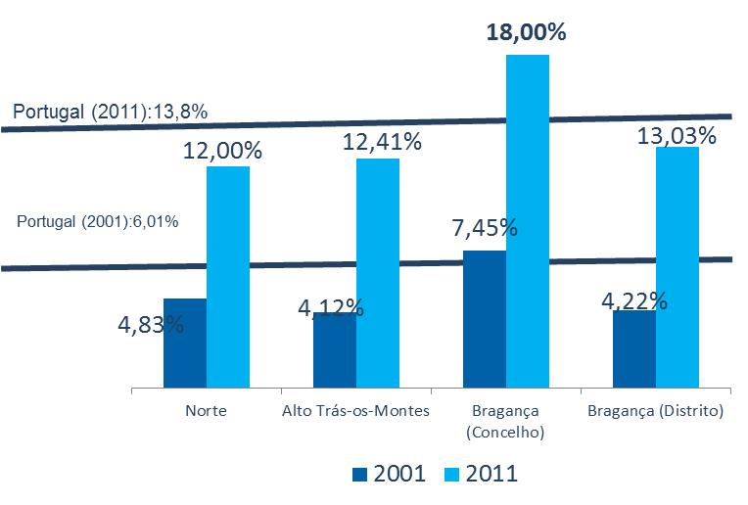

 | QUADROS MÉDIOS E SUPERIORES (Residentes com 15 ou mais anos)

Bragança em números
Síntese Estatística Informação gráfica

EVOLUÇÃO DO INDÍCE DE PODER DE COMPRA

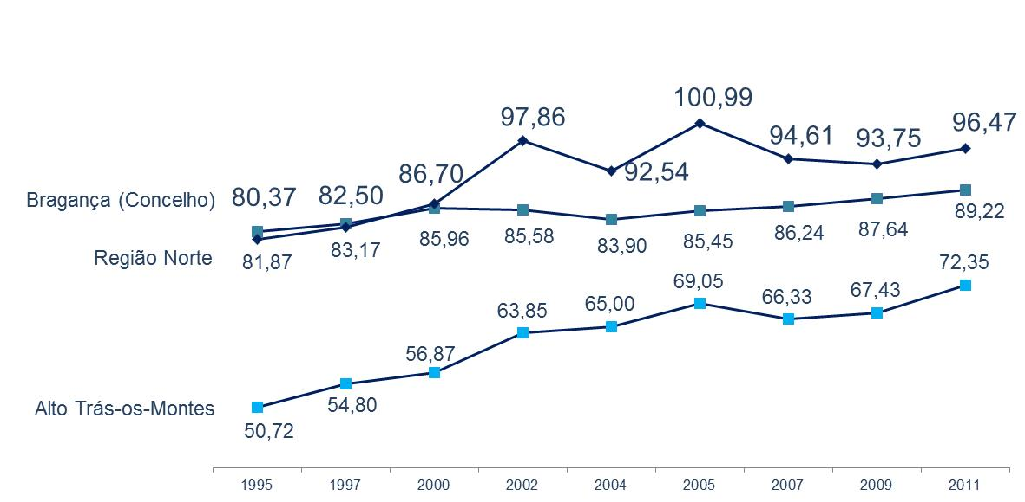

EVOLUÇÃO DAS EXPORTAÇÕES EM MILHÕES DE EUROS

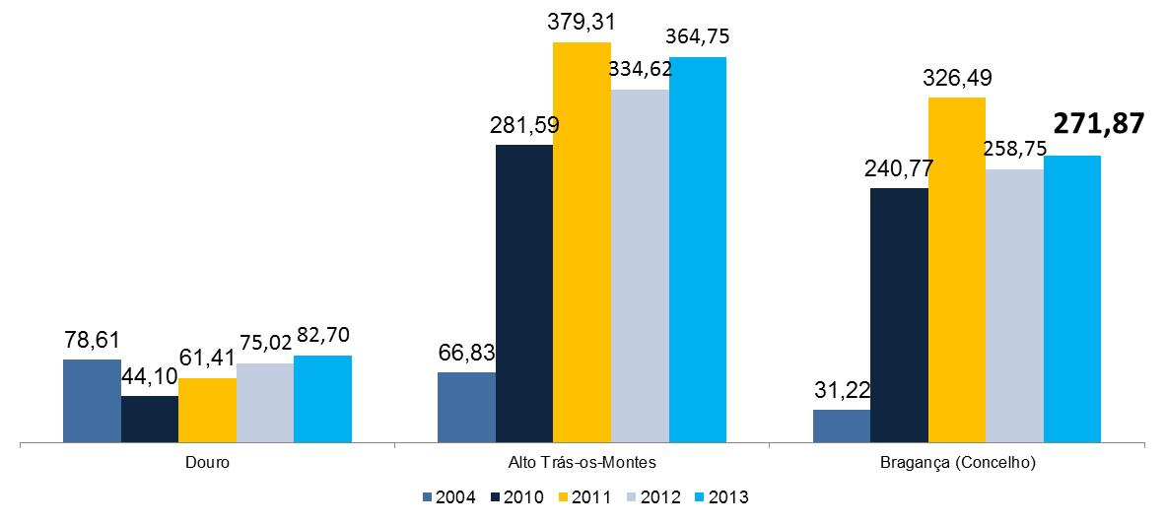

INDÍCE DE DESENVOLVIMENTO DAS CAPITAIS DE DISTRITO

Bragança em números
Síntese Estatística Informação gráfica

EVOLUÇÃO DO NÚMERO DE EMPRESAS

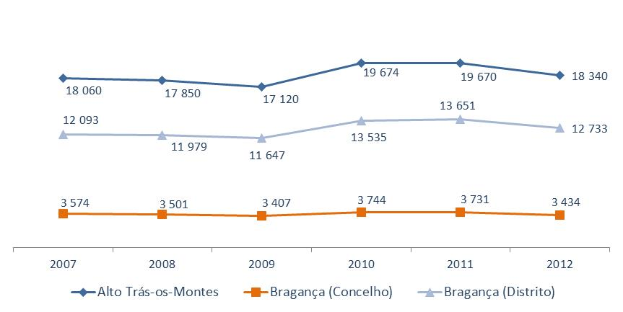

CAPACIDADE DE ALOJAMENTO EM ESTABELECIMENTOS HOTELEIROS

Bragança em números
Síntese Estatística Informação gráfica

DORMIDAS EM ESTABELECIMENTOS HOTELEIROS

HÓSPEDES EM ESTABELECIMENTOS HOTELEIROS

Bragança em números
Síntese Estatística Informação gráfica

EDIFÍCIOS NO CONCELHO DE BRAGANÇA

EDIFICAÇÃO NOVA NO CONCELHO DE BRAGANÇA

